结果2
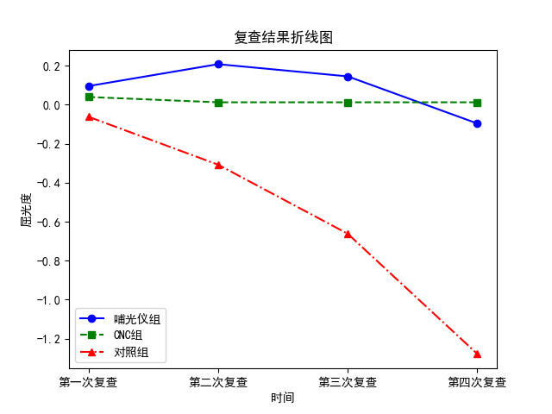
屈光度 |  |  |  |  |  |  |  | 脉络膜 |  |  |  |  |  |  |  | 眼轴长
组别 | 基线数据 | 第一次复查 | 第二次复查 | 第三次复查 | 第四次复查 | F值 | P值 | 组别 | 基线数据 | 第一次复查 | 第二次复查 | 第三次复查 | 第四次复查 | F值 | P值 | 组别 | 基线数据 | 第一次复查 | 第二次复查 | 第三次复查 | 第四次复查 | F值 | P值
哺光仪组 | -3.51±1.46 | 0.1±1.47 | 0.21±1.46 | 0.15±1.46 | -0.1±1.47 | 0.47 | 0.7 | 哺光仪组 | 268.35±71.15 | 18.87±75.57 | 31.82±79.21 | 41.57±76.18 | 52.05±78.88 | 1.96 | 0.12 | 哺光仪组 | 24.85±0.88 | -0.07±0.88 | -0.07±0.92 | -0.02±0.9 | 0.03±0.93 | 0.16 | 0.93
对照组 | -2.03±1.69 | -0.06±1.69 | -0.31±1.68 | -0.66±1.69 | -1.28±1.77 | 5.66 | 0.0 | 对照组 | 314.05±66.28 | -1.92±64.89 | -6.32±63.46 | -12.2±62.41 | -21.32±60.19 | 1.05 | 0.37 | 对照组 | 24.31±1.12 | 0.03±1.12 | 0.08±1.12 | 0.17±1.13 | 0.36±1.14 | 0.98 | 0.4
t值 | -5.1 | 0.54 | 1.78 | 2.78 | 3.95 |  |  | t值 | -3.61 | 1.6 | 2.89 | 4.19 | 5.68 |  |  | t值 | 2.92 | -0.5 | -0.79 | -0.98 | -1.72
P值 | 0.0 | 0.59 | 0.08 | 0.01 | 0.0 |  |  | P值 | 0.0 | 0.11 | 0.0 | 0.0 | 0.0 |  |  | P值 | 0.0 | 0.62 | 0.43 | 0.33 | 0.09

组别 | 基线数据 | 第一次复查 | 第二次复查 | 第三次复查 | 第四次复查 | F值 | P值 | 组别 | 基线数据 | 第一次复查 | 第二次复查 | 第三次复查 | 第四次复查 | F值 | P值 | 组别 | 基线数据 | 第一次复查 | 第二次复查 | 第三次复查 | 第四次复查 | F值 | P值
CNC组 | -1.75±1.2 | 0.04±1.22 | 0.01±1.22 | -0.11±1.2 | -0.31±1.22 | 1.0 | 0.39 | CNC组 | 302.5±58.2 | 9.3±56.55 | 19.58±55.65 | 33.18±56.22 | 47.47±56.83 | 5.11 | 0.0 | CNC组 | 23.81±0.75 | 0.01±0.75 | 0.04±0.75 | 0.09±0.75 | 0.16±0.75 | 0.47 | 0.7
对照组 | -2.03±1.69 | -0.06±1.69 | -0.31±1.68 | -0.66±1.69 | -1.28±1.77 | 5.66 | 0.0 | 对照组 | 314.05±66.28 | -1.92±64.89 | -6.32±63.46 | -12.2±62.41 | -21.32±60.19 | 1.05 | 0.37 | 对照组 | 24.31±1.12 | 0.03±1.12 | 0.08±1.12 | 0.17±1.13 | 0.36±1.14 | 0.98 | 0.4
t值 | 1.04 | 0.37 | 1.18 | 2.05 | 3.47 |  |  | t值 | -1.01 | 1.0 | 2.36 | 4.15 | 6.38 |  |  | t值 | -2.84 | -0.08 | -0.25 | -0.43 | -1.09
P值 | 0.3 | 0.71 | 0.24 | 0.04 | 0.0 |  |  | P值 | 0.32 | 0.32 | 0.02 | 0.0 | 0.0 |  |  | P值 | 0.01 | 0.94 | 0.8 | 0.67 | 0.28

组别 | 基线数据 | 第一次复查 | 第二次复查 | 第三次复查 | 第四次复查 | F值 | P值 | 组别 | 基线数据 | 第一次复查 | 第二次复查 | 第三次复查 | 第四次复查 | F值 | P值 | 组别 | 基线数据 | 第一次复查 | 第二次复查 | 第三次复查 | 第四次复查 | F值 | P值
哺光仪组 | -3.51±1.46 | 0.1±1.47* | 0.21±1.46* | 0.15±1.46* | -0.1±1.47 | 0.47 | 0.7 | 哺光仪组 | 268.35±71.15 | 18.87±75.57* | 31.82±79.21* | 41.57±76.18* | 52.05±78.88* | 1.96 | 0.12 | 哺光仪组 | 24.85±0.88 | -0.07±0.88* | -0.07±0.92* | -0.02±0.9 | 0.03±0.93 | 0.16 | 0.93
CNC组 | -1.75±1.2 | 0.04±1.22 | 0.01±1.22 | -0.11±1.2* | -0.31±1.22* | 1.0 | 0.39 | CNC组 | 302.5±58.2 | 9.3±56.55* | 19.58±55.65* | 33.18±56.22* | 47.47±56.83* | 5.11 | 0.0 | CNC组 | 23.81±0.75 | 0.01±0.75* | 0.04±0.75* | 0.09±0.75* | 0.16±0.75* | 0.47 | 0.7
对照组 | -2.03±1.69 | -0.06±1.69* | -0.31±1.68* | -0.66±1.69* | -1.28±1.77* | 5.66 | 0.0 | 对照组 | 314.05±66.28 | -1.92±64.89* | -6.32±63.46* | -12.2±62.41* | -21.32±60.19* | 1.05 | 0.37 | 对照组 | 24.31±1.12 | 0.03±1.12* | 0.08±1.12* | 0.17±1.13* | 0.36±1.14* | 0.98 | 0.4
H值 | 38.69 | 0.34 | 0.74 | 3.33 | 10.4 |  |  | H值 | 14.57 | 1.88 | 7.53 | 19.12 | 36.1 |  |  | H值 | 33.3 | 0.11 | 0.38 | 0.77 | 2.55
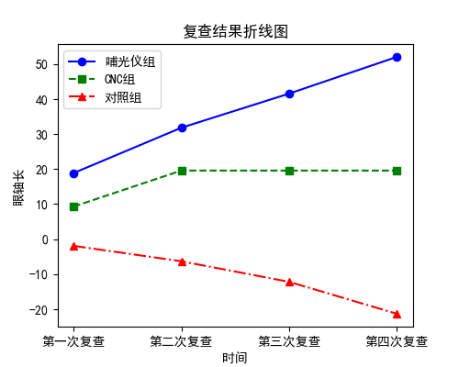
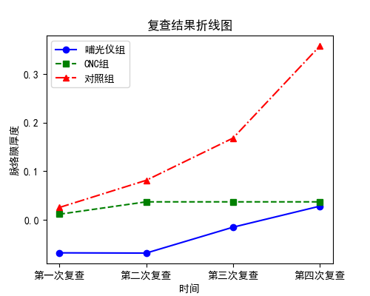
P值 | 0.0 | 0.85 | 0.69 | 0.19 | 0.01 |  |  | P值 | 0.0 | 0.39 | 0.02 | 0.0 | 0.0 |  |  | P值 | 0.0 | 0.95 | 0.83 | 0.68 | 0.28

